Menu
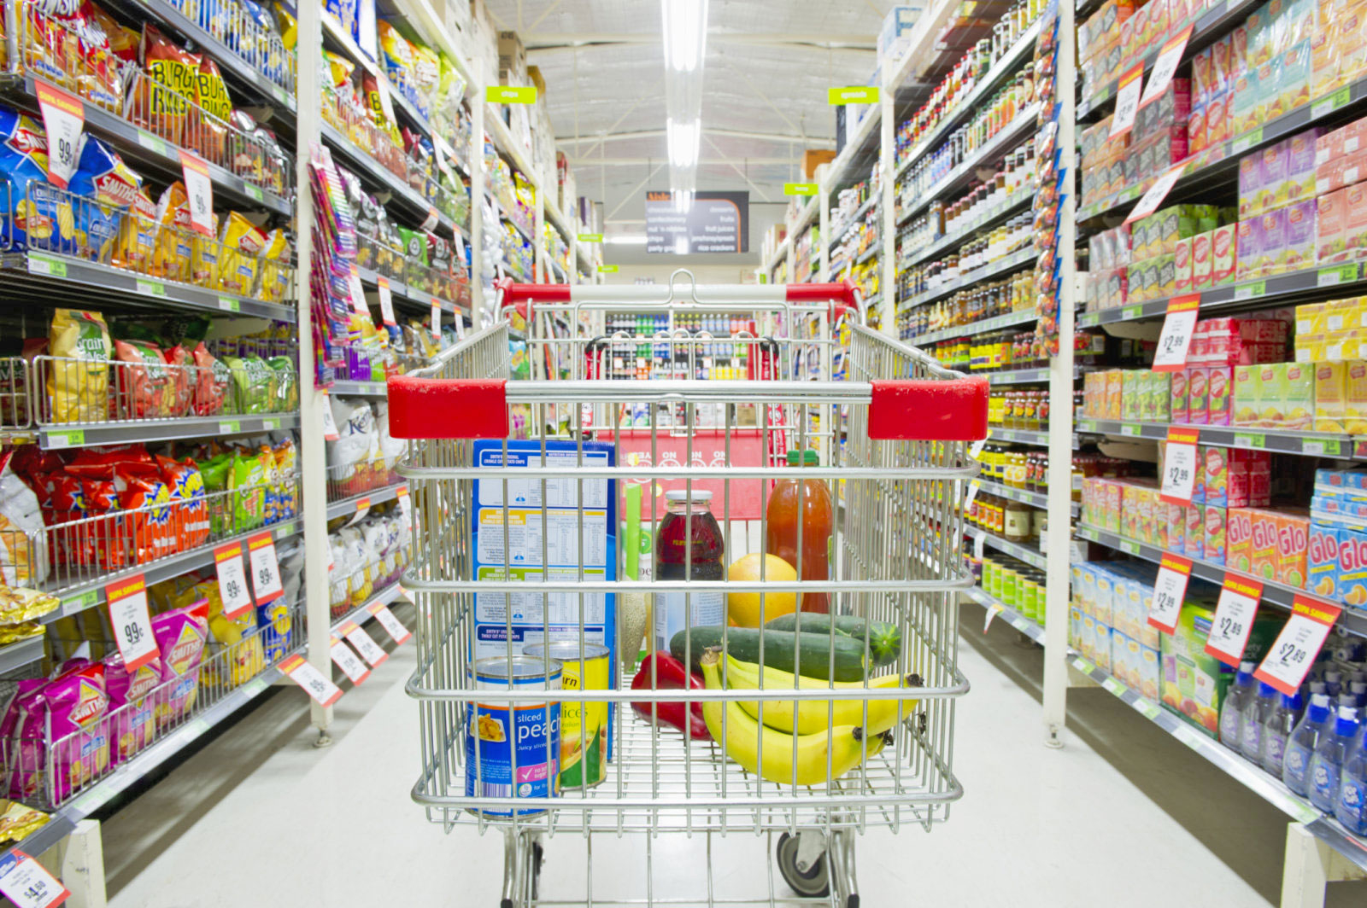

Despesas Fixas
Compras Mercadorias
Investimentos
Controle de Estoque
Vendas
Resultados

